手順書
操作手順書 |  |  |  |  | 作成日時：2019/10/25-15:24:25

 | １．操作環境

 |  |  | シナリオファイル名 | C:\Users\Administrator\Desktop\動作確認手順\売掛残高一覧リスト（邦貨）.winsnr

 | ２．操作手順

 |  | ２．１．シナリオ：売掛残高一覧リスト（邦貨）
 |  |  | ２．１．１．[売掛残高一覧リスト(邦貨)]ウィンドウ |  |  | 確認日 | 結果
 |  |  | 画面 | 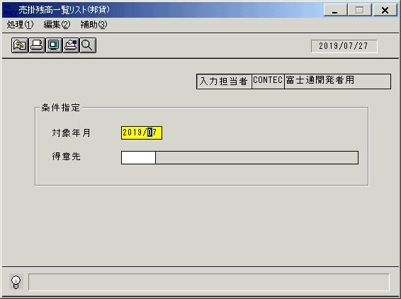
 |  |  | 操作内容 | 「売掛残高一覧リスト(邦貨)」ウィンドウを初期画面表示します。「対象年月」と「得意先」を入力します。

 |  |  | ２．１．２．[売掛残高一覧リスト(邦貨)]ウィンドウ - [売掛残高一覧リスト(邦貨)]ウィンドウ |  |  | 確認日 | 結果
 |  |  | 画面 | 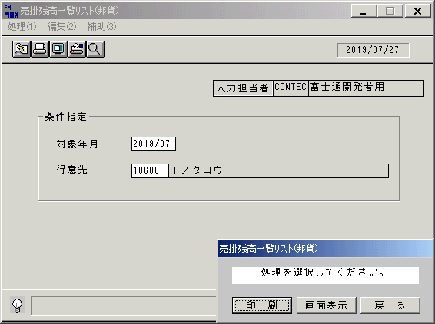
 |  |  | 操作内容 | 「画面表示」をクリックします。

 |  |  | ２．１．３．[デスクトップ]ウィンドウ - [売掛残高一覧リスト(邦貨)･ﾚﾎﾟｰﾄ]ウィンドウ |  |  | 確認日 | 結果
 |  |  | 画面 | 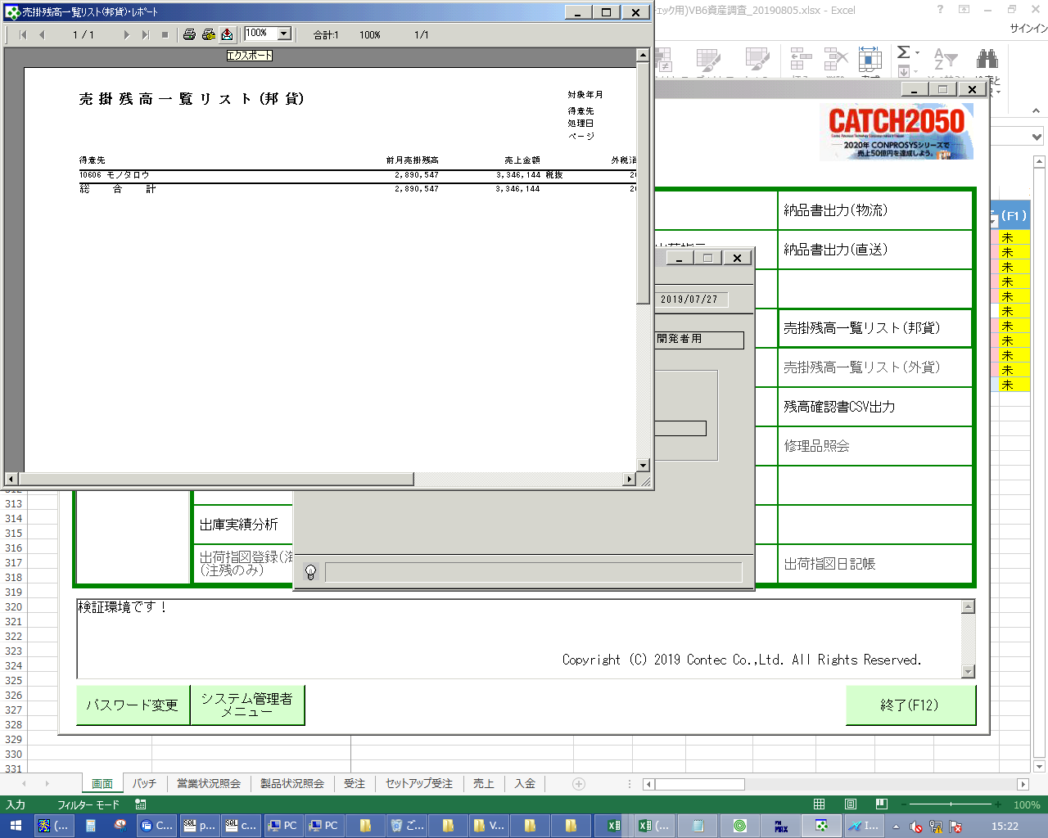
 |  |  | 操作内容 | エクスポートボタンをクリックしてPDFファイルを保存します。

画面レイアウト
画面レイアウト |  |  |  |  |  | 名称 |  | 売掛残高一覧 |  |  | 名称 |  |  |  |  | 変更履歴 | Ｖｅｒ． | 年月日 |  | 作成者 | Ｖｅｒ． | 年月日 | 作成者
 |  |  |  |  |  |  |  |  |  |  |  |  |  |  |  |  | 1.06 | 2006-11-01 |  | FJCL)齊藤
 |  |  |  |  |  | ＩＤ |  | URKPR54 |  |  | ＩＤ |  |  |  |  |  | 2.00 | 2007-01-09 |  | FJCL)齊藤

 |  |  |  |  |  |  |  |  |  |  |  | ＜利用部門＞
 |  |  |  |  |  |  |  |  |  |  |  |  | ・財務部門

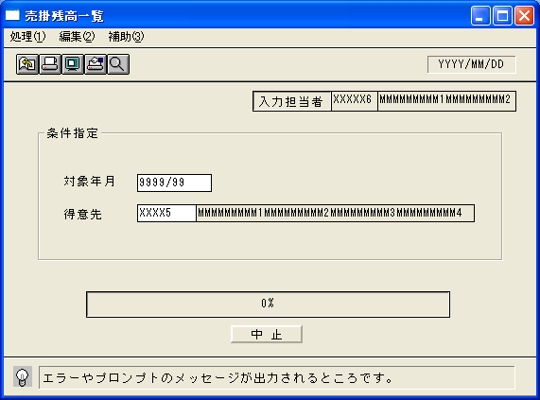
 |  |  |  |  |  |  |  |  |  |  |  | ＜用途／目的＞
 |  |  |  |  |  |  |  |  |  |  |  |  | ・毎月の売掛残と、売上／入金状況を確認するために使用する。
 |  |  |  |  |  |  |  |  |  |  |  |  |  | ※国内得意先のみ表示する。(海外取引区分で判別)

 |  |  |  |  |  |  |  |  |  |  |  | ＜機能＞
 |  |  |  |  |  |  |  |  |  |  |  |  | ・指定した出力条件を元に、売上／入金情報から該当データを取得し印刷する。
 |  |  |  |  |  |  |  |  |  |  |  |  | ※請求先単位ではなく得意先単位で出力する(入金額の算出は入金登録で入力された入金額ではなく
 |  |  |  |  |  |  |  |  |  |  |  |  | 個別入金消込により消込まれた額で算出)

 |  |  |  |  |  |  |  |  |  |  |  |  | ・得意先欄に、得意先マスタに無いコードを入力した場合、エラー
 |  |  |  |  |  |  |  |  |  |  |  |  | 「該当するデータが存在しません。」

＜機能概要＞
出力方式 | 一括 |  |  |  |  |  |  |  |  |  |  | ソート条件 |  |  | 得意先ｺｰﾄﾞ
出力ｻｲｸﾙ | 随時 |  |  |  |  |  |  |  |  |  |  | (指定無しは 昇順)
範囲指定 |  | 項目名 | 開始 | 終了 | 単一 |  | 検索Ｗ |  | № | 備考
 | 1 | 対象年月 |  |  | ○ |  |  |  |  | 初期値 運用月 |  | 集計 |  |  | 総合計 |  |  |  | ＜その他＞
 | 2 | 得意先（コード） |  |  | ○ |  | ○ |  | 02 | 初期値 空白（全件）
 | 3
 | 4
 | 5 |  |  |  |  |  |  |  |  |  |  | 改頁条件 |  |  | なし
 | 6
 | 7
 | 8 |  |  |  |  |  |  |  |  |  |  | 用紙ｻｲｽﾞ |  |  | A4ヨコ
 | 9
 | 10

